БОРР описание
ЗАГРУЗКА ДОКУМЕНТОВ РОВНО КАК ПО СДЕЛКАМ С ВАЛЮТОЙ, ФАКТ ИСПОЛНЕНИЯ ОПРЕДЕЛЯТЬ ПО ТАКОМУ ЖЕ ПРИНЦИПУ
в качестве инструмента будет Пара с металлом. И будут использоваться свои Виды сделок
Принять от БОРР новые классы сделок для учета сделок с инструментами «Пары с металлами» привязанные к бирже «МосБирж(ЕТС)MTL»:
 | CETS_MTL – класс используемый при совершении сделок клиентом; - Проводки будут под ДКП металлов
 | CNGD_MTL – класс используемый при совершении сделок РПС (СВОП) - Проводки будут по сделки СВОП с металлами
Виды операции будут переиспользованы те, что в сделках с Валютой - интерпретировать так же.

Заключение
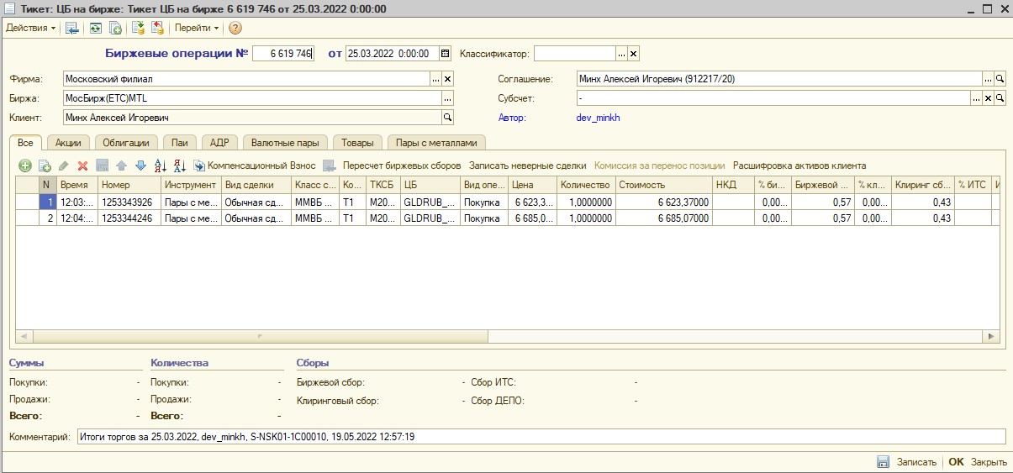
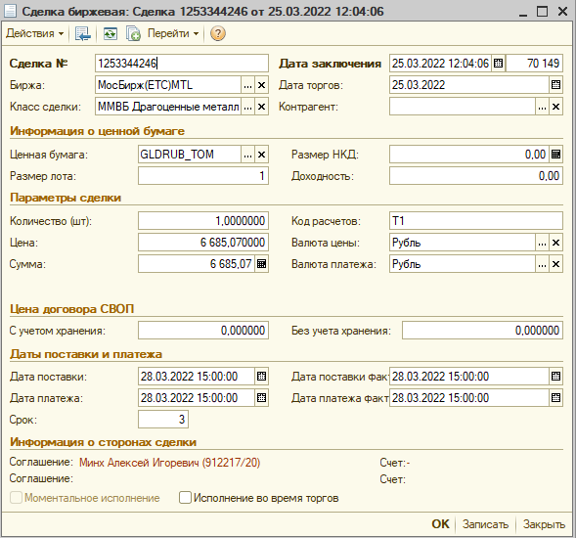
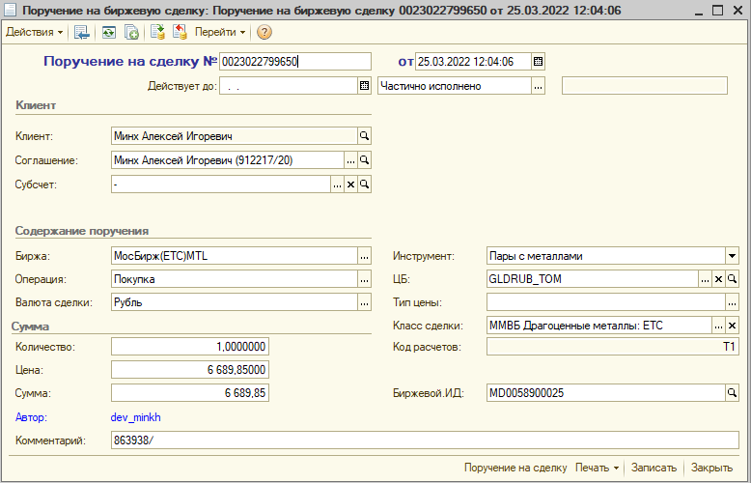

Исполнение
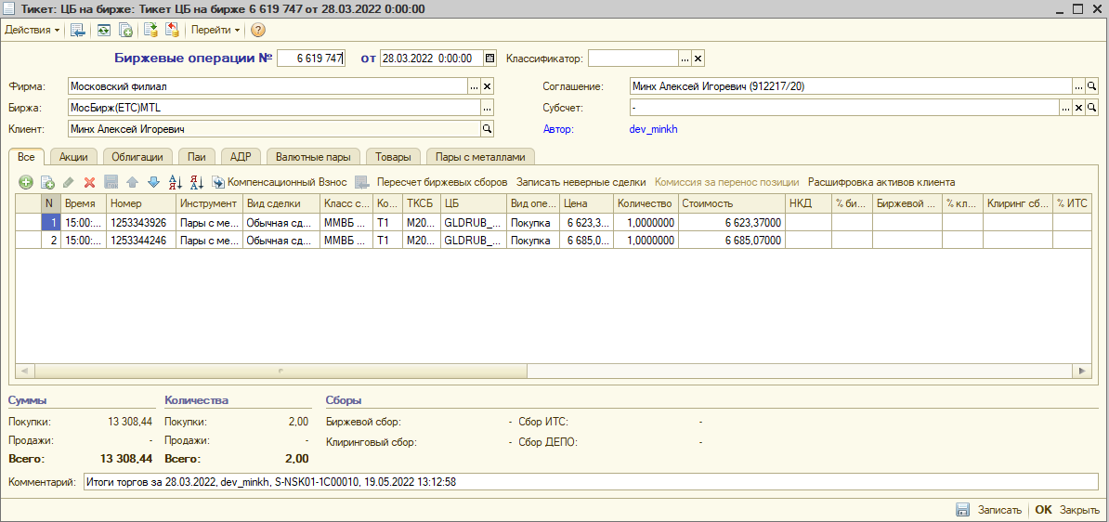
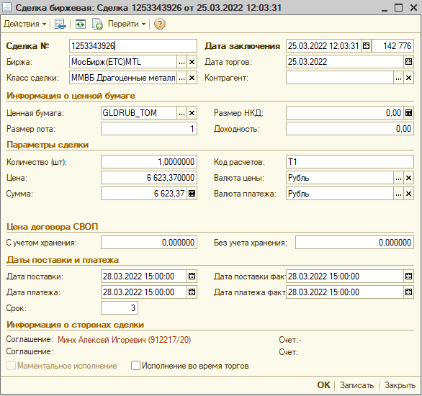

ЧАСТИЧНОЕ НЕ ПРЕДУСМОТРЕНО В БОРР

Тикет ЦБ на бирже 6 619 747 от 28.03.2022 0:00:00 |  |  |  |  |  |  | Тикет ЦБ на бирже 6 619 746 от 25.03.2022 0:00:00
Движения документа по регистрам |  |  |  |  |  |  | Движения документа по регистрам
Регистр накопления "Денежные средства клиентов" |  |  |  |  |  |  | Регистр накопления "Обороты клиентов"
 | Вид движения | Измерения |  | Ресурсы |  | Реквизиты |  | Измерения |  | Ресурсы |  | Реквизиты
 |  | Биржа |  | Сумма |  | Контрагент |  | Биржа |  | Сумма покупок |  | Пул
 |  | Соглашение |  | Сумма (в валюте) |  | Счет контрагента |  | Инструмент |  | Сумма продаж |  | Дата заключения сделки
 |  | Счет |  |  |  | Классификатор |  | Клиент |  | Количество покупок
 |  | Валюта |  |  |  | Основание |  | Брокерский счет |  | Количество продаж
 |  | Место хранения ДС |  |  |  | ТабличнаяЧасть |  | ЦБ |  | Сумма покупок (в валюте)
 |  |  |  |  |  | Номер строки документа |  | Валюта |  | Сумма продаж (в валюте)
 |  |  |  |  |  | Инструмент |  | Вид сделки |  | НКД покупок
 | Расход | МосБирж(ЕТС) |  | 6,623.37 |  |  |  | Сделка |  | НКД продаж
 |  | Минх Алексей Игоревич (912217/20) |  | 6,623.37 |  |  |  | Исполнение |  | НКД покупок (в валюте)
 |  | - |  |  |  | Обычная сделка |  | Сделка строка |  | НКД продаж (в валюте)
 |  | Рубль |  |  |  | Сделка 1253343926 от 25.03.2022 12:03:31 |  | МосБирж(ЕТС)MTL |  | 6,623.37
 |  |  |  |  |  | Тикет.Сделки |  | Пары с металлами |  |  |  | 25.03.2022 0:00:00
 |  |  |  |  |  | 1 |  | Минх Алексей Игоревич (912217/20) |  | 1.0000000
 |  |  |  |  |  | Пары с металлами |  | -
 | Расход | МосБирж(ЕТС) |  | 6,685.07 |  |  |  | GLDRUB_TOM |  | 6,623.37
 |  | Минх Алексей Игоревич (912217/20) |  | 6,685.07 |  |  |  | Рубль
 |  | - |  |  |  | Обычная сделка |  | Обычная сделка
 |  | Рубль |  |  |  | Сделка 1253344246 от 25.03.2022 12:04:06 |  | Сделка 1253343926 от 25.03.2022 12:03:31
 |  |  |  |  |  | Тикет.Сделки |  | ложь
 |  |  |  |  |  | 2
 |  |  |  |  |  | Пары с металлами |  | МосБирж(ЕТС)MTL |  | 6,685.07
 |  |  |  |  |  |  |  | Пары с металлами |  |  |  | 25.03.2022 0:00:00
Регистр накопления "Обороты клиентов" |  |  |  |  |  |  |  | Минх Алексей Игоревич (912217/20) |  | 1.0000000
 | Измерения |  | Ресурсы |  | Реквизиты |  |  | -
 | Биржа |  | Сумма покупок |  | Пул |  |  | GLDRUB_TOM |  | 6,685.07
 | Инструмент |  | Сумма продаж |  | Дата заключения сделки |  |  | Рубль
 | Клиент |  | Количество покупок |  |  |  |  | Обычная сделка
 | Брокерский счет |  | Количество продаж |  |  |  |  | Сделка 1253344246 от 25.03.2022 12:04:06
 | ЦБ |  | Сумма покупок (в валюте) |  |  |  |  | ложь
 | Валюта |  | Сумма продаж (в валюте)
 | Вид сделки |  | НКД покупок
 | Сделка |  | НКД продаж |  |  |  | Регистр накопления "Начисленная комиссия клиентам"
 | Исполнение |  | НКД покупок (в валюте) |  |  |  |  | Вид движения | Измерения |  | Ресурсы |  | Реквизиты
 | Сделка строка |  | НКД продаж (в валюте) |  |  |  |  |  | Соглашение |  | Сумма |  | ТабличнаяЧасть
 | МосБирж(ЕТС)MTL |  | 6,623.37 |  |  |  |  |  | Счет списания |  | Сумма (в валюте) |  | Номер строки документа
 | Пары с металлами |  |  |  | 25.03.2022 0:00:00 |  |  |  | Валюта |  | НДС |  | Тариф
 | Минх Алексей Игоревич (912217/20) |  | 1.0000000 |  |  |  |  |  | Услуга |  | НДСВал |  | База
 | - |  |  |  |  |  |  |  | Номенклатура |  |  |  | Комиссионный период
 | GLDRUB_TOM |  | 6,623.37 |  |  |  |  |  | Дата расчета |  |  |  | Основание
 | Рубль |  |  |  |  |  |  |  | Ставка НДС |  |  |  | Основание строка
 | Обычная сделка |  |  |  |  |  |  |  | Сделка |  |  |  | Дата услуги
 | Сделка 1253343926 от 25.03.2022 12:03:31 |  |  |  |  |  |  |  | Биржа |  |  |  | Счет депо
 | истина |  |  |  |  |  |  |  |  |  |  |  | Биржа списания
 |  |  |  |  |  |  |  |  |  |  |  |  | Соглашение расчета
 | МосБирж(ЕТС)MTL |  | 6,685.07 |  |  |  |  |  |  |  |  |  | Счет расчета
 | Пары с металлами |  |  |  | 25.03.2022 0:00:00 |  |  |  |  |  |  |  | Контрагент
 | Минх Алексей Игоревич (912217/20) |  | 1.0000000 |  |  |  |  |  |  |  |  |  | НДСВключен
 | - |  |  |  |  |  |  | Расход | Минх Алексей Игоревич (912217/20) |  | 0.43 |  | Тикет.Сделки
 | GLDRUB_TOM |  | 6,685.07 |  |  |  |  |  | - |  | 0.43 |  | 1
 | Рубль |  |  |  |  |  |  |  | Рубль
 | Обычная сделка |  |  |  |  |  |  |  | Клиринговые сборы
 | Сделка 1253344246 от 25.03.2022 12:04:06 |  |  |  |  |  |  |  | Клиринговые сборы
 | истина |  |  |  |  |  |  |  | 25.03.2022 0:00:00 |  |  |  | Сделка 1253343926 от 25.03.2022 12:03:31
 |  |  |  |  |  |  |  |  | Без НДС
 |  |  |  |  |  |  |  |  |  |  |  |  | 25.03.2022 0:00:00
Регистр накопления "Отложенные сделки" |  |  |  |  |  |  |  |  | МосБирж(ЕТС)MTL
 | Вид движения | Измерения |  | Ресурсы |  | Реквизиты
 |  | Соглашение |  | Количество |  | ТабличнаяЧасть |  |  |  |  |  |  | Минх Алексей Игоревич (912217/20)
 |  | Брокерский счет |  | Сумма |  | Номер строки документа |  |  |  |  |  |  | -
 |  | Сделка
 |  | Вид операции первой части |  |  |  |  |  |  |  |  |  |  | ложь
 |  | Дата исполнения |  |  |  |  |  | Расход | Минх Алексей Игоревич (912217/20) |  | 0.57 |  | Тикет.Сделки
 |  | Вид сделки |  |  |  |  |  |  | - |  | 0.57 |  | 1
 |  | Инструмент |  |  |  |  |  |  | Рубль
 | Расход | Минх Алексей Игоревич (912217/20) |  | 1.0000000 |  | Тикет.Сделки |  |  | Биржевые сборы
 |  | - |  | 6,623.37 |  | 1 |  |  | Биржевые сборы
 |  | Сделка 1253343926 от 25.03.2022 12:03:31 |  |  |  |  |  |  | 25.03.2022 0:00:00 |  |  |  | Сделка 1253343926 от 25.03.2022 12:03:31
 |  | Покупка |  |  |  |  |  |  | Без НДС
 |  | 28.03.2022 0:00:00 |  |  |  |  |  |  |  |  |  |  | 25.03.2022 0:00:00
 |  | Обычная сделка |  |  |  |  |  |  | МосБирж(ЕТС)MTL
 |  | Пары с металлами
 | Расход | Минх Алексей Игоревич (912217/20) |  | 1.0000000 |  | Тикет.Сделки |  |  |  |  |  |  | Минх Алексей Игоревич (912217/20)
 |  | - |  | 6,685.07 |  | 2 |  |  |  |  |  |  | -
 |  | Сделка 1253344246 от 25.03.2022 12:04:06
 |  | Покупка |  |  |  |  |  |  |  |  |  |  | ложь
 |  | 28.03.2022 0:00:00 |  |  |  |  |  | Расход | Минх Алексей Игоревич (912217/20) |  | 0.43 |  | Тикет.Сделки
 |  | Обычная сделка |  |  |  |  |  |  | - |  | 0.43 |  | 2
 |  | Пары с металлами |  |  |  |  |  |  | Рубль
 |  |  |  |  |  |  |  |  | Клиринговые сборы
Регистр накопления "Учет драгоценных металлов" |  |  |  |  |  |  |  |  | Клиринговые сборы
 | Вид движения | Измерения |  | Ресурсы |  | Реквизиты |  |  | 25.03.2022 0:00:00 |  |  |  | Сделка 1253344246 от 25.03.2022 12:04:06
 |  | Биржа |  | Количество |  | Контрагент |  |  | Без НДС
 |  | Соглашение |  | Оценка по курсу ЦБ РФ |  | Классификатор |  |  |  |  |  |  | 25.03.2022 0:00:00
 |  | Счет |  |  |  | Основание |  |  | МосБирж(ЕТС)MTL
 |  | Металл |  |  |  | ТабличнаяЧасть
 |  |  |  |  |  | Номер строки документа |  |  |  |  |  |  | Минх Алексей Игоревич (912217/20)
 |  |  |  |  |  | Инструмент |  |  |  |  |  |  | -
 | Приход | МосБирж(ЕТС)MTL |  | 1.00
 |  | Минх Алексей Игоревич (912217/20) |  | 6,017.86 |  | Обычная сделка |  |  |  |  |  |  | ложь
 |  | - |  |  |  | Сделка 1253343926 от 25.03.2022 12:03:31 |  | Расход | Минх Алексей Игоревич (912217/20) |  | 0.57 |  | Тикет.Сделки
 |  | GLD |  |  |  | Тикет.Сделки |  |  | - |  | 0.57 |  | 2
 |  |  |  |  |  | 1 |  |  | Рубль
 |  |  |  |  |  | Пары с металлами |  |  | Биржевые сборы
 | Приход | МосБирж(ЕТС)MTL |  | 1.00 |  |  |  |  | Биржевые сборы
 |  | Минх Алексей Игоревич (912217/20) |  | 6,017.86 |  | Обычная сделка |  |  | 25.03.2022 0:00:00 |  |  |  | Сделка 1253344246 от 25.03.2022 12:04:06
 |  | - |  |  |  | Сделка 1253344246 от 25.03.2022 12:04:06 |  |  | Без НДС
 |  | GLD |  |  |  | Тикет.Сделки |  |  |  |  |  |  | 25.03.2022 0:00:00
 |  |  |  |  |  | 2 |  |  | МосБирж(ЕТС)MTL
 |  |  |  |  |  | Пары с металлами
 |  |  |  |  |  |  |  |  |  |  |  |  | Минх Алексей Игоревич (912217/20)
 |  |  |  |  |  |  |  |  |  |  |  |  | -

 |  |  |  |  |  |  |  |  |  |  |  |  | ложь

 |  |  |  |  |  |  | Регистр накопления "Отложенные сделки"
 |  |  |  |  |  |  |  | Вид движения | Измерения |  | Ресурсы |  | Реквизиты
 |  |  |  |  |  |  |  |  | Соглашение |  | Количество |  | ТабличнаяЧасть
 |  |  |  |  |  |  |  |  | Брокерский счет |  | Сумма |  | Номер строки документа
 |  |  |  |  |  |  |  |  | Сделка
 |  |  |  |  |  |  |  |  | Вид операции первой части
 |  |  |  |  |  |  |  |  | Дата исполнения
 |  |  |  |  |  |  |  |  | Вид сделки
 |  |  |  |  |  |  |  |  | Инструмент
 |  |  |  |  |  |  |  | Приход | Минх Алексей Игоревич (912217/20) |  | 1.0000000 |  | Тикет.Сделки
 |  |  |  |  |  |  |  |  | - |  | 6,623.37 |  | 1
 |  |  |  |  |  |  |  |  | Сделка 1253343926 от 25.03.2022 12:03:31
 |  |  |  |  |  |  |  |  | Покупка
 |  |  |  |  |  |  |  |  | 28.03.2022 0:00:00
 |  |  |  |  |  |  |  |  | Обычная сделка
 |  |  |  |  |  |  |  |  | Пары с металлами
 |  |  |  |  |  |  |  | Приход | Минх Алексей Игоревич (912217/20) |  | 1.0000000 |  | Тикет.Сделки
 |  |  |  |  |  |  |  |  | - |  | 6,685.07 |  | 2
 |  |  |  |  |  |  |  |  | Сделка 1253344246 от 25.03.2022 12:04:06
 |  |  |  |  |  |  |  |  | Покупка
 |  |  |  |  |  |  |  |  | 28.03.2022 0:00:00
 |  |  |  |  |  |  |  |  | Обычная сделка
 |  |  |  |  |  |  |  |  | Пары с металлами

Биржа ВП
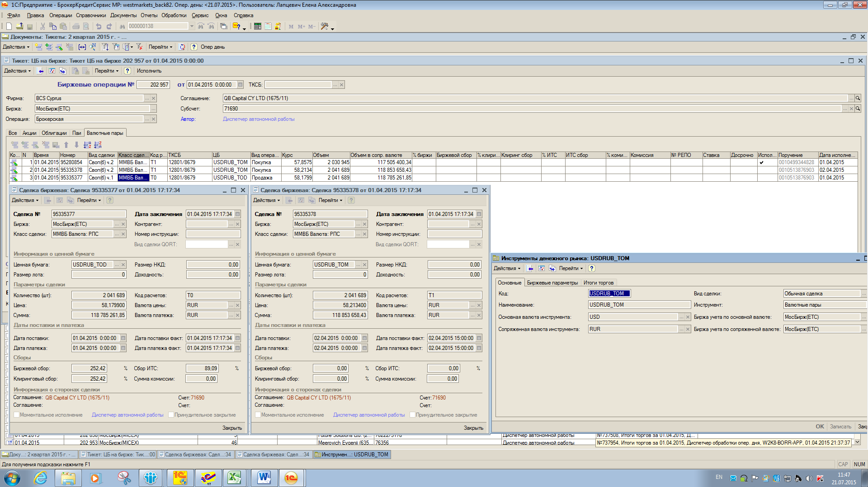
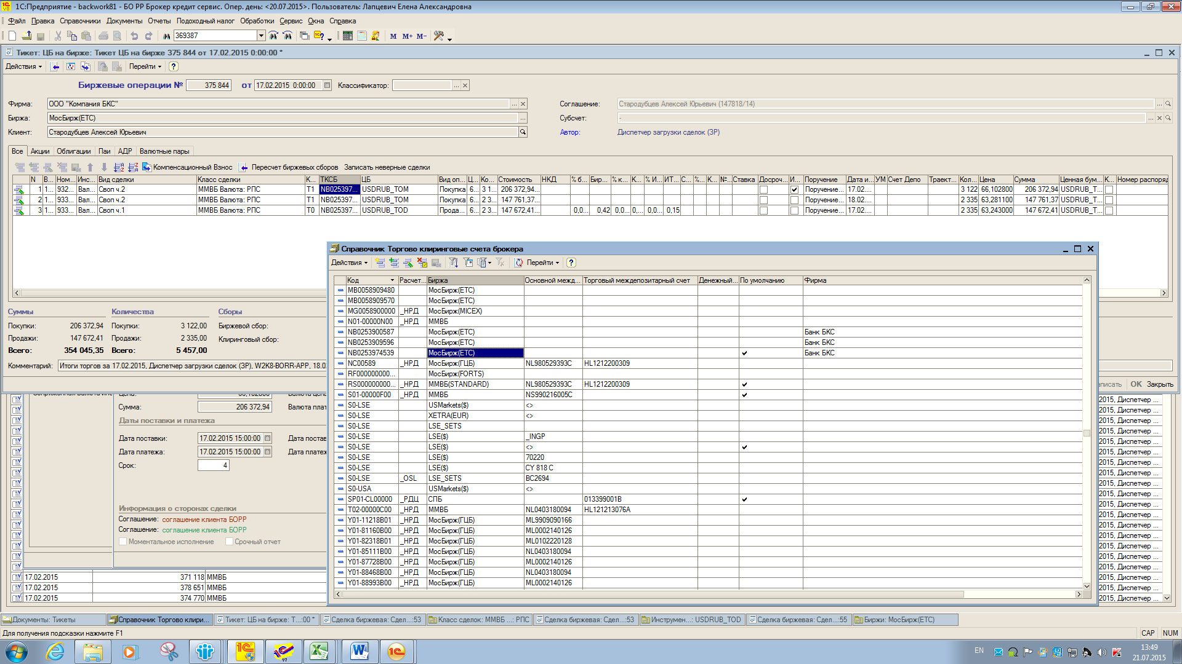
Определение Нумерации и Актива в сделке СВОП - алгоритм ОДИН для Пар с металлами

 | Документ БОРР | старый формат - алгоритм не изменился

 | Фирма=ООО "Компания БКС"
Требования к перенумерации неактуальны | Каждая строка Биржевой операции представляет собой Сделку
 | Если это сделка Своп, в Биржевом тикете обозначена: "своп ч.1, своп ч.2". В дату заключения обе части содержатся в одном биржевом тикете, номера присоены по-порядку, количество одно (см. строки №2 и №3). Т.о. № СДЕЛКИ СВОП=№ СДЕЛКИ Ч1, Ч2=№СДЕЛКИ Ч1+1
 | В Тест № сделки прошу присваивать по номеру Своп ч.1, при этом движения ДС по Своп ч.1. будет с номером =№/1, ДС своп ч.2. = №/2. В проводках № сделки = № (итоговый для двух частей)
 | Все Биржевые комисси по Валютным парам снимаются напрямую с клиента

 |  |  |  | № документа |  |  | дата документа |  |  |  | субсчет |  | соглашение
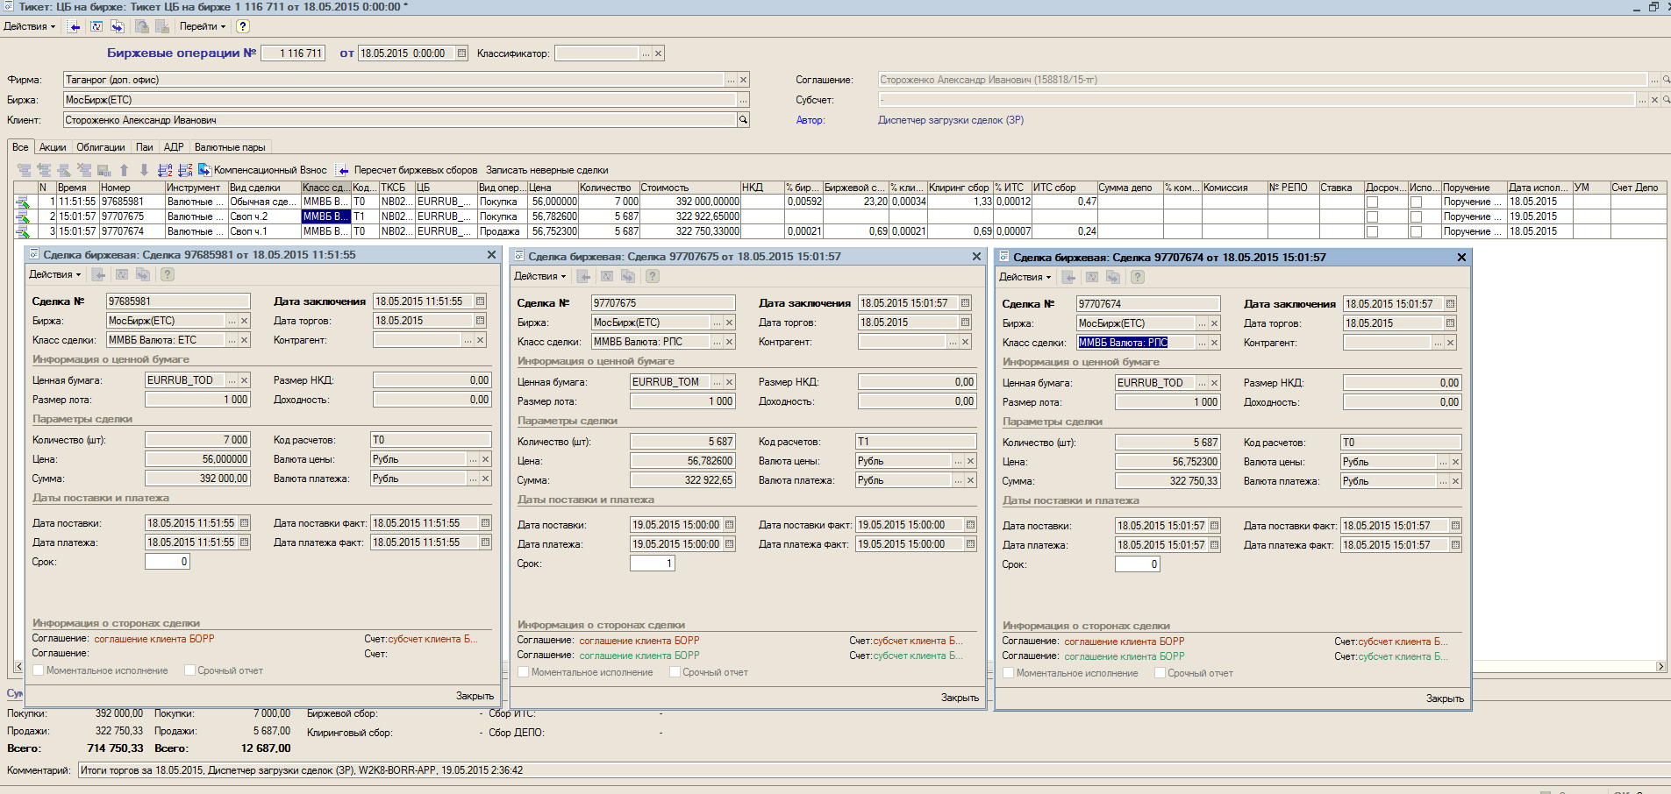

ООО "Компания БКС"
БИРЖА

 | Обычная сделка № |  | дата заключения |  |  | дата исполнения |  |  | сделка Своп № 97707674 | номер своп ч.2. |  |  |  | номер своп ч.1.
 |  | сумма основной валюты |  |  | сумма сопряженной валюты |  |  |  |  | дата заключения |  |  |  | дата заключения
 |  |  |  |  |  |  |  |  |  | дата исполнения |  |  |  | дата исполнения
 |  |  |  |  |  |  |  |  |  |  |  | Основная валюта
 |  |  |  |  |  |  |  |  |  |  |  | Сопряженная валюта
 |  |  |  |  |  |  |  | валютная пара

 |  |  |  |  |  |  |  |  |  |  |  |  |  |  | в ТЕСТ наименование ЦБ в проводках должно быть =USDRUB
 |  |  |  |  |  |  |  |  |  |  |  |  |  |  | _ТОМ, _TOD, и проч. В проводках не участвуют

 |  |  |  |  |  |  |  | Справочник ЦБ=валютная пара, содержит информацию по основной (ОВ) и сопряженной (СВ) валюте
 |  |  |  |  |  |  |  | 1 проводка - Вид операции ВСЕГДА относится к основной валюте = кол-во в колонке КОЛИЧЕСТВО
 |  |  |  |  |  |  |  | 2 проводка = формируется по сопряженной валюте = кол-во в колонке СУММА

схема
Биржевая сделка Пары с драгоценными металлами
клиент / клиент субброкер
 | №1ВП

ДКП пары с металлами
клиент-ДК
 | №2ВП

Собственный субсчет
 | №3ВП
 |  | для целей ускорения реализации - пока не рассматривать этот блок
 |  | Собственных не планируется пока сделок

Сделки с Валютными парами
клиент / клиент субброкер
 | №1ВП

СВОП
клиент-ДК
 | №4ВП

Собственный субсчет
Переоценка ДМ
 | №5ВП | для целей ускорения реализации - пока не рассматривать этот блок
 |  | Собственных не планируется пока сделок

Сборы

Начисление прибыли СВОП ДМ

Схема по забалансовому учету общая:
Если дата заключения НЕ= дате исполения - документ делает проводки по забалансу
До даты исполнения идет переоценка
В дату исполнения закрывается забаланс, сторнируется прибыль по незавершенным сделкам драг.металлами

Остатки по счетам 58.11.01.М и 58.11.02.М Количество - добавить в сверку ЦБ по МХ - регистр Учета ЦБ (ДМ) по МХ заполняется так же как по сделкам с ЦБ. Файл остатков из БОРР будет доработан - включен регистр учет ДМ

3 вал - вводные
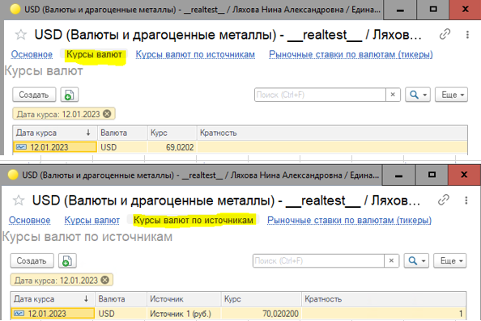
Три уровня валют: |  | Справочники курсов
1. | Валюта проводки | 1. | Курсы валют
2. | Валюта нац.покрытия | 2. | Курсы валют по источникам
3. | Валюта консолидированного баланса = регл.валюта системы

добавлены новые измерение и ресурс
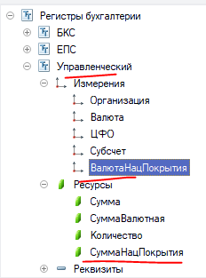

Нац. валюта определяется по организации из настройки
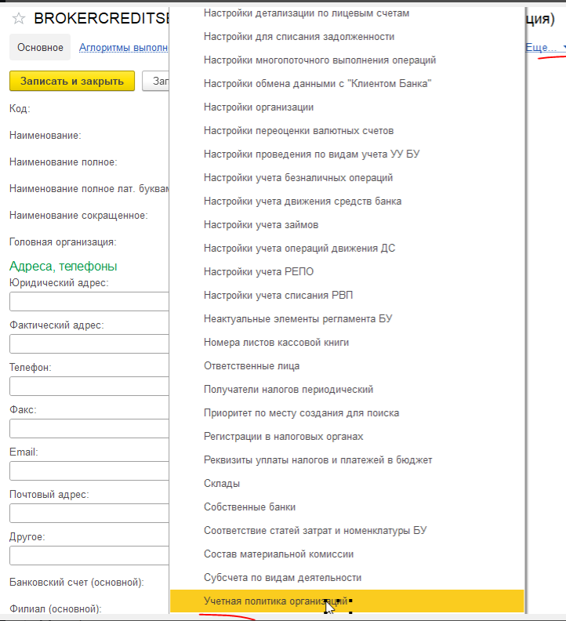

Если валюта нац. покрытия для орг-ции НЕ равна константе валюта регл. учета:
1 | Если сейчас в валюте Дт/Кт валюта из константы регл. учета, то
 | - вал. Дт/Кт = валюта нац. покр.
 | - расчет вал. суммы Дт/Кт = от той суммы и валюты, что сейчас, по курсам нац. валюты на ту дату, что и сейчас

 | примеры
 | из тз уже с изменениями

 | из тз еще до изменений

2 | Если сейчас расчет валютной суммы Дт/Кт идет с использованием пересчетов по курсам валют (НЕ фиксированного курса документа!), то
 | - нужно использовать курсы валюты нац. покрытия на ту дату, что и сейчас
 | примеры
 | из тз еще до изменений

 | из тз уже с изменениями

 | из тз еще до изменений

Сумма = Сумма нац. покрытия * Курс ЦБ
Для организаций, у которых валюта нац. покрытия равна константе валюта регл. учета, Сумма нац. покрытия и Сумма рассчитывается по курсам ЦБ

№2ВП
ОПРЕДЕЛЕНИЕ ПАРТНЕРА С ПРОТИВОПОЛОЖНОЙ СТОРОНЫ
1. Если Партнер заполнен с противоположной стороны - берем его.
2. Если ПУСТО в документе Сделка Биржевая - берем Партнера по Бирже в шапке документа

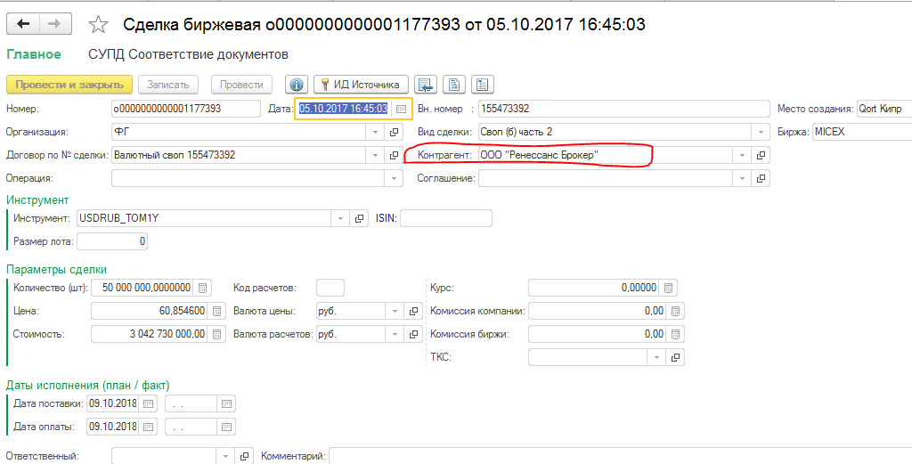
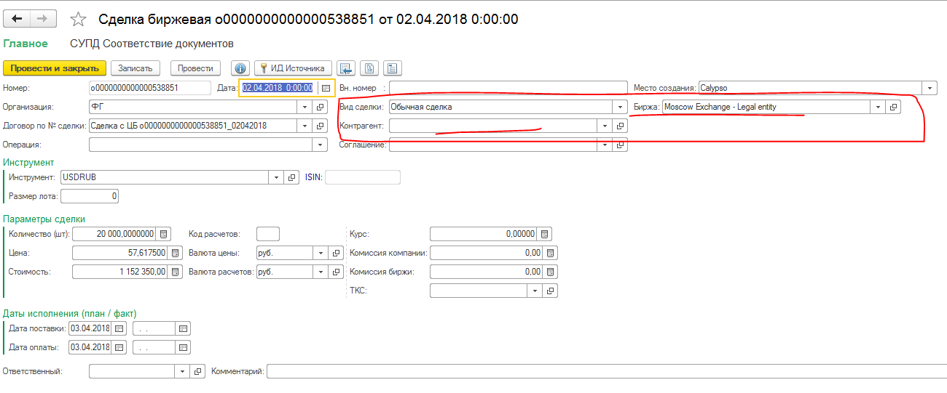

схемы дисконтирования нет, т.к. валюта стоимости актива = валюте расчетов
Обычная сделка - Заключение
 | Вид операции = ПОКУПКА

 | Проводки Организации ДК. Вид операции = ПОКУПКА. ЗАБАЛАНС
 |  | счет Дт | ЦФО | Субконто Дт | Кол-во Дт | счет Кт | ЦФО | Субконто Кт | Кол-во Кт | Валюта нац.покрытия (НП) | Сумма
 |  |  | Субсчет |  | Валюта Дт |  | Субсчет |  | Валюта Кт | сумма нац.покрытия | Содержание
 |  |  |  |  | Вал.сумма Дт |  |  |  | Вал.сумма Кт |  | экономическая сущность
 | 1 | 057.11.01 |  | ФИ = ДМ | кол-во |  |  |  |  | Валюта нац.покрытия, из настроек организации | Сумма нац.покрытия * курс ЦБРФ РУБЛИ
ДК |  |  | <субсчет из шапки тикета> | Договор | Сопряженная валюта |  |  |  |  | Сумма = Валюта Дт*курс Валюты Дт / Курс валюты нац.покрытия | № п.п., вид сделки из табличной части
 |  |  |  |  | сумма сопряженной валюта = сумма сделки

 | 2 |  |  |  |  | 057.04 |  | ФИ = валюта |  | Валюта нац.покрытия, из настроек организации | Сумма нац.покрытия * курс ЦБРФ РУБЛИ
 |  |  |  |  |  |  | <субсчет из шапки тикета> | Договор | Сопряженная валюта | Сумма = Валюта Кт*курс Валюты Кт / Курс валюты нац.покрытия | № п.п., вид сделки из табличной части
 |  |  |  |  |  |  |  |  | сумма сопряженной валюта = колонка сумма

Обычная сделка - исполнение
 | Вид операции = ПОКУПКА

 | Проводки Брокера. Вид операции = ПОКУПКА (в т.ч. По виду сделки=СВОП) - ОТРАЖЕНИЕ ТОЛЬКО ДВИЖЕНИЯ ДС
 |  | счет Дт | ЦФО | Субконто Дт | Кол-во Дт | счет Кт | ЦФО | Субконто Кт | Кол-во Кт | Валюта нац.покрытия (НП) | Сумма
 |  |  | Субсчет |  | Валюта Дт |  | Субсчет |  | Валюта Кт | сумма нац.покрытия | Содержание
 |  |  |  |  | Вал.сумма Дт |  |  |  | Вал.сумма Кт |  | экономическая сущность
клиент | 1 | 76.ГС.П |  | <Партнер-клиент (ДК)> |  | 54 |  | Партнер-Биржа движения ДС |  | Валюта нац.покрытия, из настроек организации | Сумма нац.покрытия * курс ЦБРФ РУБЛИ | Если МХ= биржа или внешний Независимый Брокер
ДК |  |  | "Аффилат - транзитный" | №ген.соглашения из соглашения по Клиенту | Сопряженная валюта |  |  | МХ = Биржа движения ДС | Сопряженная валюта | Сумма = Валюта Кт*курс Валюты Кт / Курс валюты нац.покрытия | № п.п., вид сделки из табличной части
 |  |  |  |  | сумма сопряженной валюта = колонка сумма |  |  |  | сумма сопряженной валюта = колонка сумма

 | 2 | 78.01.01 |  | МХ = Биржа движения ДС |  | 78.01.01 |  | МХ = Биржа движения ДС |  | Валюта нац.покрытия, из настроек организации | Сумма нац.покрытия * курс ЦБРФ РУБЛИ
 |  |  | 0 |  | Сопряженная валюта |  | "Аффилат - транзитный" |  | Сопряженная валюта | Сумма = Валюта Кт*курс Валюты Кт / Курс валюты нац.покрытия | № п.п., вид сделки из табличной части
 |  |  |  |  | сумма сопряженной валюта = колонка сумма |  |  |  | сумма сопряженной валюта = колонка сумма

 | 1 | 76.ГС.П |  | <Партнер-клиент (ДК)> |  | 76.ГС.А |  | Партнер-Зависимый внешний Брокер |  | Валюта нац.покрытия, из настроек организации | Сумма нац.покрытия * курс ЦБРФ РУБЛИ | Если МХ= Зависимый Брокер
 |  |  | "Аффилат - транзитный" | №ген.соглашения из соглашения по Клиенту | Сопряженная валюта |  | ДС группы | № ген.соглашения из справочника ТКСБ внешнего брокера | Сопряженная валюта | Сумма = Валюта Кт*курс Валюты Кт / Курс валюты нац.покрытия | № п.п., вид сделки из табличной части
 |  |  |  |  | сумма сопряженной валюта = колонка сумма |  |  |  | сумма сопряженной валюта = колонка сумма

 | 2 | 78.01.01 |  | МХ = Биржа движения ДС |  | 78.01.01 |  | МХ = Биржа движения ДС |  | Валюта нац.покрытия, из настроек организации | Сумма нац.покрытия * курс ЦБРФ РУБЛИ
 |  |  | ДС группы |  | Сопряженная валюта |  | "Аффилат - транзитный" |  | Сопряженная валюта | Сумма = Валюта Кт*курс Валюты Кт / Курс валюты нац.покрытия | № п.п., вид сделки из табличной части
 |  |  |  |  | сумма сопряженной валюта = колонка сумма |  |  |  | сумма сопряженной валюта = колонка сумма

 | Вкладка-проводки у ДК. Организация=Дочерняя компания
 | СТОРНО забаланса
 |  | счет Дт | ЦФО | Субконто Дт | Кол-во Дт | счет Кт | ЦФО | Субконто Кт | Кол-во Кт | Валюта нац.покрытия (НП) | Сумма
 |  |  | Субсчет |  | Валюта Дт |  | Субсчет |  | Валюта Кт | сумма нац.покрытия | Содержание
 |  |  |  |  | Вал.сумма Дт |  |  |  | Вал.сумма Кт |  | экономическая сущность
 | 1 | 057.04 |  | ФИ = валюта |  |  |  |  |  | Валюта нац.покрытия, из настроек организации | Сумма нац.покрытия * курс ЦБРФ РУБЛИ | на полную сумму по сделке
ДК |  |  | <субсчет из шапки тикета> | Договор | Сопряженная валюта |  |  |  |  | Сумма = Валюта Дт*курс Валюты Дт / Курс валюты нац.покрытия | № п.п., вид сделки из табличной части
 |  |  |  |  | сумма сопряженной валюта = сумма сделки

 | 2 |  |  |  |  | 057.11.01 |  | ФИ = ДМ | кол-во | Валюта нац.покрытия, из настроек организации | Сумма нац.покрытия * курс ЦБРФ РУБЛИ
 |  |  |  |  |  |  | <субсчет из шапки тикета> | Договор | Сопряженная валюта | Сумма = Валюта Кт*курс Валюты Кт / Курс валюты нац.покрытия | № п.п., вид сделки из табличной части
 |  |  |  |  |  |  |  |  | сумма сопряженной валюта = сумма сделки

 | Вид Операции = ПОКУПКА
 |  | счет Дт | ЦФО | Субконто Дт | Кол-во Дт | счет Кт | ЦФО | Субконто Кт | Кол-во Кт | Валюта нац.покрытия (НП) | Сумма
 |  |  | Субсчет |  | Валюта Дт |  | Субсчет |  | Валюта Кт | сумма нац.покрытия | Содержание
 |  |  |  |  | Вал.сумма Дт |  |  |  | Вал.сумма Кт |  | экономическая сущность
в части ДС | 1 | 76.07.01/76.ВР |  | ПАРТНЕР по сделке |  | 76.ГС.А |  | <Партнер-брокер для ДК> |  | Валюта нац.покрытия, из настроек организации | Сумма нац.покрытия * курс ЦБРФ РУБЛИ
 |  |  | <субсчет из шапки тикета> | № сделки | Сопряженная валюта |  | ДС группы | №ген.соглашения из соглашения по Клиенту | Сопряженная валюта | Сумма = Валюта Кт*курс Валюты Кт / Курс валюты нац.покрытия | № п.п., вид сделки из табличной части
 |  |  |  |  | сумма сопряженной валюта = колонка сумма |  |  |  | сумма сопряженной валюта = колонка сумма

 | 2 | 78.01.01 |  | МХ = Биржа движения ДС |  | 78.01.01 |  | МХ = Биржа движения ДС |  | Валюта нац.покрытия, из настроек организации | Сумма нац.покрытия * курс ЦБРФ РУБЛИ
 |  |  | ДС группы |  | Сопряженная валюта |  | <субсчет из шапки тикета> |  | Сопряженная валюта | Сумма = Валюта Кт*курс Валюты Кт / Курс валюты нац.покрытия | № п.п., вид сделки из табличной части
 |  |  |  |  | сумма сопряженной валюта = колонка сумма |  |  |  | сумма сопряженной валюта = колонка сумма

 | Вид Операции = ПОКУПКА
 | Регистр накопления "ЦБ по местам хранения УУ"
 | знак | Дата | Вид движения | Организация | Соглашение | Субсчет | Финансовый инструмент | Место хранения | количество
 | "+" | Дата, время | Приход |  |  |  |  | МХ ЦБ | "+" количество из документа
 |  | счет Дт | ЦФО | Субконто Дт | Кол-во Дт | счет Кт | ЦФО | Субконто Кт | Кол-во Кт | Валюта нац.покрытия (НП) | Сумма
 |  |  | Субсчет |  | Валюта Дт |  | Субсчет |  | Валюта Кт | сумма нац.покрытия | Содержание
 |  |  |  |  | Вал.сумма Дт |  |  |  | Вал.сумма Кт |  | экономическая сущность
в части ДМ | 3 | 58.11.01.М |  | ФИ = ДМ | Кол-во в документе | 76.07.01/76.ВР |  | ПАРТНЕР по сделке |  | Валюта нац.покрытия, из настроек организации | Сумма нац.покрытия * курс ЦБРФ РУБЛИ
 |  |  | <субсчет из шапки тикета> |  | валюта ФИ = Сопряженная валюта |  | <субсчет из шапки тикета> | № сделки | Сопряженная валюта | Сумма = Валюта Кт*курс Валюты Кт / Курс валюты нац.покрытия | № п.п., вид сделки из табличной части
 |  |  |  |  | сумма сопряженной валюта = Сумма по сделке/количество в сделке * количество исполнения |  |  |  | сумма сопряженной валюта = Сумма по сделке/количество в сделке * количество исполнения

 | 4 | 58.11.02.М |  | ФИ = ДМ | кол-во откупаемого шорта | 58.11.01.М |  | ФИ = ДМ | кол-во откупаемого шорта | Валюта нац.покрытия, из настроек организации | Сумма нац.покрытия * курс ЦБРФ РУБЛИ | При наличии шорта
 |  |  | <субсчет из шапки тикета> |  | валюта ФИ = Сопряженная валюта |  | <субсчет из шапки тикета> |  | валюта ФИ = Сопряженная валюта | Сумма = Валюта Кт*курс Валюты Кт / Курс валюты нац.покрытия | списание себестоимости | откуп шорта
 |  |  |  |  | сумма=ВалСумма пров№3 по сч 58.11.01.М/кол-во бумаг в пров№1 * кол-во откупаемого шорта |  |  |  | сумма=ВалСумма пров№3 по сч 58.11.01.М/кол-во бумаг в пров№1 * кол-во откупаемого шорта

 | 5 | 58.11.02.М |  | ФИ = ДМ | - | 99.10.01 | ч/з субсчет | ПРИБЫЛЬ 1= ДКП- Уточнить |  | Валюта нац.покрытия, из настроек организации | Сумма нац.покрытия * курс ЦБРФ РУБЛИ
 |  |  | <субсчет из шапки тикета> |  | валюта ФИ = Сопряженная валюта |  | <субсчет из шапки тикета> |  | валюта ФИ = Сопряженная валюта | Сумма = Валюта Кт*курс Валюты Кт / Курс валюты нац.покрытия | прибыль
 |  |  |  |  | сумма=ВалСумма из ОСВ 58.11.02.М/ кол-во ОСВ 58.11.02.М*кол-во откупаемого шорта - ВалСумма себестоимости из пров№4 |  |  |  | сумма=ВалСумма из ОСВ 58.11.02.М/ кол-во ОСВ 58.11.02.М*кол-во откупаемого шорта - ВалСумма себестоимости из пров№4

 | 6 | 58.11.02.П |  | ФИ = ДМ |  | 99.10.01 | ч/з субсчет | ПРИБЫЛЬ 2 = Переоценка - уточнить |  | Валюта нац.покрытия, из настроек организации | Сумма нац.покрытия * курс ЦБРФ РУБЛИ | списание переоценки короткой позиции
 |  |  | <субсчет из шапки тикета> |  | валюта ФИ = Сопряженная валюта |  | <субсчет из шапки тикета> |  | валюта ФИ = Сопряженная валюта | Сумма = Валюта Кт*курс Валюты Кт / Курс валюты нац.покрытия | сторно переоценки акций | при наличии
 |  |  |  |  | ВалСумма = (кол-во откупа шорта / кол-во бумаг ОСВ 58.11.02.М до операции) * валСумму 58.11.02.П) (знак как в ОСВ) |  |  |  | ВалСумма = (кол-во откупа шорта / кол-во бумаг ОСВ 58.11.02.М до операции) * валСумму 58.11.02.П) (знак как в ОСВ) |  |  | переоценка ДМ

 |  | ВАЖНО При полном списании количества , Переоценка = 0

Обычная сделка - Заключение
 | Вид операции = ПРОДАЖА

 | Проводки Организации ДК. Вид операции = ПРОДАЖА. ЗАБАЛАНС
 |  | счет Дт | ЦФО | Субконто Дт | Кол-во Дт | счет Кт | ЦФО | Субконто Кт | Кол-во Кт | Валюта нац.покрытия (НП) | Сумма
 |  |  | Субсчет |  | Валюта Дт |  | Субсчет |  | Валюта Кт | сумма нац.покрытия | Содержание
 |  |  |  |  | Вал.сумма Дт |  |  |  | Вал.сумма Кт |  | экономическая сущность
 | 1 | 057.04 |  | ФИ = валюта |  |  |  |  |  | Валюта нац.покрытия, из настроек организации | Сумма нац.покрытия * курс ЦБРФ РУБЛИ | на полную сумму по сделке
ДК |  |  | <субсчет из шапки тикета> | Договор | Сопряженная валюта |  |  |  |  | Сумма = Валюта Дт*курс Валюты Дт / Курс валюты нац.покрытия | № п.п., вид сделки из табличной части
 |  |  |  |  | сумма сопряженной валюта = сумма сделки

 | 2 |  |  |  |  | 057.11.02 |  | ФИ = ДМ |  | Валюта нац.покрытия, из настроек организации | Сумма нац.покрытия * курс ЦБРФ РУБЛИ
 |  |  |  |  |  |  | <субсчет из шапки тикета> | Договор | Сопряженная валюта | Сумма = Валюта Кт*курс Валюты Кт / Курс валюты нац.покрытия | № п.п., вид сделки из табличной части
 |  |  |  |  |  |  |  |  | сумма сопряженной валюта = сумма сделки

Обычная сделка - Исполнение
 | Вид операции = ПРОДАЖА
 | Вкладка-проводки у Брокера. Организация=Компания БКС
 |  | счет Кт | ЦФО | Субконто Кт | Кол-во Кт | счет Дт | ЦФО | Субконто Дт | Кол-во Дт | Валюта нац.покрытия (НП) | Сумма
 |  |  | Субсчет |  | Валюта Кт |  | Субсчет |  | Валюта Дт | сумма нац.покрытия | Содержание
 |  |  |  |  | Вал.сумма Кт |  |  |  | Вал.сумма Дт |  | экономическая сущность
клиент | 1 | 54 |  | Партнер-Биржа движения ДС |  | 76.ГС.П |  | <Партнер-клиент (ДК)> |  | Валюта нац.покрытия, из настроек организации | Сумма нац.покрытия * курс ЦБРФ РУБЛИ | Если МХ= биржа или внешний Независимый Брокер
ДК |  |  |  | МХ = Биржа движения ДС | Сопряженная валюта |  | "Аффилат - транзитный" | №ген.соглашения из соглашения по Клиенту | Сопряженная валюта | Сумма = Валюта Кт*курс Валюты Кт / Курс валюты нац.покрытия | № п.п., вид сделки из табличной части
 |  |  |  |  | сумма сопряженной валюта = колонка сумма |  |  |  | сумма сопряженной валюта = колонка сумма

 | 2 | 78.01.01 |  | МХ = Биржа движения ДС |  | 78.01.01 |  | МХ = Биржа движения ДС |  | Валюта нац.покрытия, из настроек организации | Сумма нац.покрытия * курс ЦБРФ РУБЛИ
 |  |  | "Аффилат - транзитный" |  | Сопряженная валюта |  | 0 |  | Сопряженная валюта | Сумма = Валюта Кт*курс Валюты Кт / Курс валюты нац.покрытия | № п.п., вид сделки из табличной части
 |  |  |  |  | сумма сопряженной валюта = колонка сумма |  |  |  | сумма сопряженной валюта = колонка сумма

 | 1 | 76.ГС.А |  | Партнер-Зависимый внешний Брокер |  | 76.ГС.П |  | <Партнер-клиент (ДК)> |  | Валюта нац.покрытия, из настроек организации | Сумма нац.покрытия * курс ЦБРФ РУБЛИ | Если МХ= Зависимый Брокер
 |  |  | ДС группы | № ген.соглашения из справочника ТКСБ внешнего брокера | Сопряженная валюта |  | "Аффилат - транзитный" | №ген.соглашения из соглашения по Клиенту | Сопряженная валюта | Сумма = Валюта Кт*курс Валюты Кт / Курс валюты нац.покрытия | № п.п., вид сделки из табличной части
 |  |  |  |  | сумма сопряженной валюта = колонка сумма |  |  |  | сумма сопряженной валюта = колонка сумма

 | 2 | 78.01.01 |  | МХ = Биржа движения ДС |  | 78.01.01 |  | МХ = Биржа движения ДС |  | Валюта нац.покрытия, из настроек организации | Сумма нац.покрытия * курс ЦБРФ РУБЛИ
 |  |  | "Аффилат - транзитный" |  | Сопряженная валюта |  | ДС группы |  | Сопряженная валюта | Сумма = Валюта Кт*курс Валюты Кт / Курс валюты нац.покрытия | № п.п., вид сделки из табличной части
 |  |  |  |  | сумма сопряженной валюта = колонка сумма |  |  |  | сумма сопряженной валюта = колонка сумма

 | Вкладка-проводки у ДК. Организация=Дочерняя компания
 | СТОРНО забаланса
 |  | счет Дт | ЦФО | Субконто Дт | Кол-во Дт | счет Кт | ЦФО | Субконто Кт | Кол-во Кт | Валюта нац.покрытия (НП) | Сумма
 |  |  | Субсчет |  | Валюта Дт |  | Субсчет |  | Валюта Кт | сумма нац.покрытия | Содержание
 |  |  |  |  | Вал.сумма Дт |  |  |  | Вал.сумма Кт |  | экономическая сущность
 | 1 | 057.11.02 |  | ФИ = ДМ |  |  |  |  |  | Валюта нац.покрытия, из настроек организации | Сумма нац.покрытия * курс ЦБРФ РУБЛИ | по данным сделки
ДК |  |  | <субсчет из шапки тикета> | Договор | Сопряженная валюта |  |  |  |  | Сумма = Валюта Дт*курс Валюты Дт / Курс валюты нац.покрытия | № п.п., вид сделки из табличной части
 |  |  |  |  | сумма сопряженной валюта = сумма сделки

 | 2 |  |  |  |  | 057.04 |  | ФИ = валюта |  | Валюта нац.покрытия, из настроек организации | Сумма нац.покрытия * курс ЦБРФ РУБЛИ
 |  |  |  |  |  |  | <субсчет из шапки тикета> | Договор | Сопряженная валюта | Сумма = Валюта Кт*курс Валюты Кт / Курс валюты нац.покрытия | № п.п., вид сделки из табличной части
 |  |  |  |  |  |  |  |  | сумма сопряженной валюта = колонка сумма

 |  | счет Дт | ЦФО | Субконто Дт | Кол-во Дт | счет Кт | ЦФО | Субконто Кт | Кол-во Кт | Валюта нац.покрытия (НП) | Сумма
 |  |  | Субсчет |  | Валюта Дт |  | Субсчет |  | Валюта Кт | сумма нац.покрытия | Содержание
 |  |  |  |  | Вал.сумма Дт |  |  |  | Вал.сумма Кт |  | экономическая сущность
в части ДС | 1 | 76.ГС.А |  | <Партнер-брокер для ДК> |  | 76.07.01 |  | ПАРТНЕР по сделке |  | Валюта нац.покрытия, из настроек организации | Сумма нац.покрытия * курс ЦБРФ РУБЛИ
 |  |  | ДС группы | №ген.соглашения из соглашения по Клиенту | Сопряженная валюта |  | <субсчет из шапки тикета> | № сделки | Сопряженная валюта | Сумма = Валюта Кт*курс Валюты Кт / Курс валюты нац.покрытия | № п.п., вид сделки из табличной части
 |  |  |  |  | сумма сопряженной валюта = колонка сумма |  |  |  | сумма сопряженной валюта = колонка сумма

 | 2 | 78.01.01 |  | МХ = Биржа движения ДС |  | 78.01.01 |  | МХ = Биржа движения ДС |  | Валюта нац.покрытия, из настроек организации | Сумма нац.покрытия * курс ЦБРФ РУБЛИ
 |  |  | <субсчет из шапки тикета> |  | Сопряженная валюта |  | ДС группы |  | Сопряженная валюта | Сумма = Валюта Кт*курс Валюты Кт / Курс валюты нац.покрытия | № п.п., вид сделки из табличной части
 |  |  |  |  | сумма сопряженной валюта = колонка сумма |  |  |  | сумма сопряженной валюта = колонка сумма

 | Вид Операции = ПРОДАЖА
 | Регистр накопления "ЦБ по местам хранения УУ"
 | знак | Дата | Вид движения | Организация | Соглашение | Субсчет | Финансовый инструмент | Место хранения | количество
 | "-" | Дата, время | Расход |  |  |  |  | МХ ЦБ | "-" количество из документа
 |  | счет Дт | ЦФО | Субконто Дт | Кол-во Дт | счет Кт | ЦФО | Субконто Кт | Кол-во Кт | Валюта нац.покрытия (НП) | Сумма
 |  |  | Субсчет |  | Валюта Дт |  | Субсчет |  | Валюта Кт | сумма нац.покрытия | Содержание
 |  |  |  |  | Вал.сумма Дт |  |  |  | Вал.сумма Кт |  | экономическая сущность
в части ДМ | 3 | 76.07.01 |  | ПАРТНЕР по сделке | Количество исполнения | 58.11.02.М |  | ФИ=ДМ | Количество исполнения | Валюта нац.покрытия, из настроек организации | Сумма нац.покрытия * курс ЦБРФ РУБЛИ
 |  |  | <субсчет из шапки тикета> | № сделки | Валюта ДМ = сопряженная валюта |  | <субсчет из шапки тикета> |  | Валюта ДМ = сопряженная валюта | Сумма = Валюта Кт*курс Валюты Кт / Курс валюты нац.покрытия | № п.п., вид сделки из табличной части
 |  |  |  |  | сумма= количество исполнения/количество сделки*сумма сделки |  |  |  | сумма= количество исполнения/количество сделки*сумма сделки

 | 4 | 58.11.02.М |  | ФИ=ДМ | кол-во списываемых бумаг со сч 58.11.01.М | 58.11.01.М |  | <ЦБ=Акция>/<ЦБ=Ячейка> | кол-во списываемых бумаг со сч 58.11.01.М | Валюта нац.покрытия, из настроек организации | Сумма нац.покрытия * курс ЦБРФ РУБЛИ | При наличии ДМ в остатке
 |  |  | <субсчет из шапки тикета> |  | Валюта ДМ = сопряженная валюта |  | <субсчет из шапки тикета> |  | Валюта ДМ = сопряженная валюта | Сумма = Валюта Кт*курс Валюты Кт / Курс валюты нац.покрытия | списание себестоимости | списание остатка
 |  |  |  |  | сумма=ВалСумма ОСВ 58.11.01.М/кол-во ОСВ 58.11.01.М* кол-во списываемых бумаг |  |  |  | сумма=ВалСумма ОСВ 58.11.01.М/кол-во ОСВ 58.11.01.М* кол-во списываемых бумаг

 | 5 | 58.11.02.М |  | ФИ=ДМ | - | 99.10.01 | ч/з субсчет | ПРИБЫЛЬ 1= ДКП- Уточнить |  | Валюта нац.покрытия, из настроек организации | Сумма нац.покрытия * курс ЦБРФ РУБЛИ
 |  |  | <субсчет из шапки тикета> |  | Валюта ДМ = сопряженная валюта |  | <субсчет из шапки тикета> |  | Валюта ДМ = сопряженная валюта | Сумма = Валюта Кт*курс Валюты Кт / Курс валюты нац.покрытия | прибыль
 |  |  |  |  | сумма=ВалСумма по сч 58.11.02.М пров№3/ кол-во бумаг пров№3 *кол-во списываемых бумаг - ВалСумма пров№4 (с/сть) |  |  |  | сумма=ВалСумма по сч 58.11.02.М пров№3/ кол-во бумаг пров№3 *кол-во списываемых бумаг - ВалСумма пров№4 (с/сть)

 | 6 | 99.10.01 | ч/з субсчет | ПРИБЫЛЬ 2 = Переоценка - уточнить |  | 58.11.01.П |  | ФИ=ДМ |  | Валюта нац.покрытия, из настроек организации | Сумма нац.покрытия * курс ЦБРФ РУБЛИ | списание переоценки длинной позиции
 |  |  | <субсчет из шапки тикета> |  | Валюта ДМ = сопряженная валюта |  | <субсчет из шапки тикета> |  | Валюта ДМ = сопряженная валюта | Сумма = Валюта Кт*курс Валюты Кт / Курс валюты нац.покрытия | сторно переоценки акций | при наличии
 |  |  |  |  | ВалСумма = (кол-во списания / кол-во бумаг ОСВ 58.11.01.М до операции) * валСумму ОСВ 58.11.01.П |  |  |  | ВалСумма = (кол-во списания / кол-во бумаг ОСВ 58.11.01.М до операции) * валСумму ОСВ 58.11.01.П |  |  | переоценка ДМ
 |  | ВАЖНО При полном списании ДМ, обнулить переоценку.

№сборы
 | в документе БОРР нет галочки, но приходит признак "не удерживать с клиента" - сразу списываем на затраты компании, если нет признака делаем проводку 60-54 (60 счет закрывается услугами сторонних организаций с Биржи)

 | Вкладка-проводки у Брокера. Организация=Компания БКС (для всех клиентов)

 |  | счет Дт | ЦФО | Субконто Дт | Кол-во Дт | счет Кт | ЦФО | Субконто Кт | Кол-во Кт | Валюта нац.покрытия (НП) | Сумма
 |  |  | Субсчет |  | Валюта Дт |  | Субсчет |  | Валюта Кт | сумма нац.покрытия | Содержание
 |  |  |  |  | Вал.сумма Дт |  |  |  | Вал.сумма Кт |  | экономическая сущность
 | 1 | 60.03 |  | Партнер-Биржа движения комиссий |  | 54 |  | Партнер-Биржа движения комиссий |  | Валюта нац.покрытия, из настроек организации | Сумма нац.покрытия * курс ЦБРФ РУБЛИ
 |  |  | константа - соответствующий субсчет доходов | договор | Валюта движения ДС (комиссии) |  |  | МХ = Биржа движения комиссий | Валюта движения ДС (комиссии) | Сумма = Валюта Кт*курс Валюты Кт / Курс валюты нац.покрытия | наименование сбора, комиссии
 |  |  |  |  | сумма комиссии | 76.ГС.А |  | Партнер-Зависимый внешний Брокер | сумма комиссии
 |  |  |  |  |  |  | ДС группы | № ген.соглашения из справочника ТКСБ внешнего брокера
 | 2 | 78.01.01 |  | МХ = Биржа движения комиссий |  | 78.01.01 |  | МХ = Биржа движения комиссий |  | Валюта нац.покрытия, из настроек организации | Сумма нац.покрытия * курс ЦБРФ РУБЛИ
 |  |  | 0 |  | Валюта движения ДС (комиссии) |  | константа - соответствующий субсчет доходов |  | Валюта движения ДС (комиссии) | Сумма = Валюта Кт*курс Валюты Кт / Курс валюты нац.покрытия | наименование сбора, комиссии
 |  |  | ДС группы |  | сумма комиссии |  |  |  | сумма комиссии

ИЛИ | 3 | 99.10.01 | ЦФО="Дирекция по брокерскому бизнесу" | "Урегулирование сделок" |  | 60.03 |  | Партнер-Биржа движения комиссий |  |  |  | доп.проводка, если есть признак "НЕ снимать с клиента"
клиент |  |  | "БКС-17897 брокер" | филиал | Валюта движения ДС (комиссии) |  | константа - соответствующий субсчет доходов | договор | Валюта движения ДС (комиссии) |  | Сумма=СуммаКт*курс валюты |  | СКАЗАЛИ, ЧТО ТАКОЙ НЕ БУДЕТ, НО РЕКОМЕНДУЮ ОСТАВИТЬ
ДК, субброкер |  |  |  |  | сумма комиссии |  |  |  | сумма комиссии |  | наименование сбора, комиссии
 | 4 | 78.01.01 |  | МХ = Биржа движения комиссий |  | 78.01.01 |  | МХ = Биржа движения комиссий |  | Валюта нац.покрытия, из настроек организации | Сумма нац.покрытия * курс ЦБРФ РУБЛИ
 |  |  | константа - соответствующий субсчет доходов |  | Валюта движения ДС (комиссии) |  | "БКС-17897 брокер" |  | Валюта движения ДС (комиссии) | Сумма = Валюта Кт*курс Валюты Кт / Курс валюты нац.покрытия | наименование сбора, комиссии
 |  |  |  |  | сумма комиссии |  |  |  | сумма комиссии

ИЛИ | 3 | 76.01.04 |  | <Партнер-клиент> |  | 60.03 |  | Партнер-Биржа движения комиссий |  |  |  | доп.проводка, если НЕТ признака "НЕ снимать с клиента"
клиент |  |  | Субсчет определяется по Номенклатуре услуг | Договор = const= УСЛУГИ БОРР | Валюта движения ДС (комиссии) |  | константа - соответствующий субсчет доходов | договор | Валюта движения ДС (комиссии) | Валюта нац.покрытия, из настроек организации | Сумма нац.покрытия * курс ЦБРФ РУБЛИ
 |  |  |  | ПиУ соответствует номенклатуре из БОРР = Биржевые сборы (код БОРР10213)/Клиринговые сборы (код БОРР528)/Сбор за ИТС(код БОРР10214) | сумма комиссии |  |  |  | сумма комиссии | Сумма = Валюта Кт*курс Валюты Кт / Курс валюты нац.покрытия | наименование сбора, комиссии
ИЛИ | 3 | 76.ВУ |  | <Партнер-клиент> |  | 60.03 |  | Партнер-Биржа движения комиссий |  |  |  | доп.проводка, если НЕТ признака "НЕ снимать с клиента"
ДК, Субброкер (БАНК) |  |  | Субсчет определяется по Номенклатуре услуг | Договор = const= УСЛУГИ БОРР | Валюта движения ДС (комиссии) |  | константа - соответствующий субсчет доходов | договор | Валюта движения ДС (комиссии) | Валюта нац.покрытия, из настроек организации | Сумма нац.покрытия * курс ЦБРФ РУБЛИ
 |  |  |  | ПиУ соответствует номенклатуре из БОРР = Биржевые сборы (код БОРР10213)/Клиринговые сборы (код БОРР528)/Сбор за ИТС(код БОРР10214) | сумма комиссии |  |  |  | сумма комиссии | Сумма = Валюта Кт*курс Валюты Кт / Курс валюты нац.покрытия | наименование сбора, комиссии

 | Справочник БОРР, уточнить ИД и прописать ПиУ в соответствии с данной номенклатурой
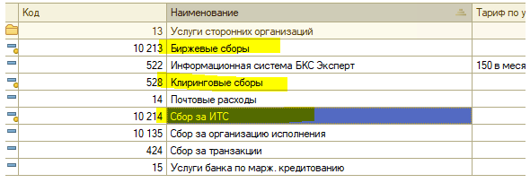

 | Проводки при наличии ДК
 | Вкладка-проводки у ДК. Организация=Дочерняя компания
 |  | счет Дт | ЦФО | Субконто Дт | Кол-во Дт | счет Кт | ЦФО | Субконто Кт | Кол-во Кт | Валюта нац.покрытия (НП) | Сумма
 |  |  | Субсчет |  | Валюта Дт |  | Субсчет |  | Валюта Кт | сумма нац.покрытия | Содержание
 |  |  |  |  | Вал.сумма Дт |  |  |  | Вал.сумма Кт |  | экономическая сущность
 | 1 | 99.10.01 | ч/з субсчет | Наименование сбора - ЗАМЕНИТЬ на соответствие номенклатуре БОРР |  | 76.ВУ |  | <Партнер-брокер для ДК> |  | Валюта нац.покрытия, из настроек организации | Сумма нац.покрытия * курс ЦБРФ РУБЛИ
 |  |  | <субсчет из шапки тикета> |  | Валюта движения ДС (комиссии) |  | <субсчет из шапки тикета> | Договор = const= УСЛУГИ БОРР | Валюта движения ДС (комиссии) | Сумма = Валюта Кт*курс Валюты Кт / Курс валюты нац.покрытия | наименование сбора, комиссии
 |  |  |  |  | сумма комиссии |  |  | ПиУ соответствует номенклатуре из БОРР = Биржевые сборы (код БОРР10213)/Клиринговые сборы (код БОРР528)/Сбор за ИТС(код БОРР10214) | сумма комиссии

 | 2 | 78.01.01 |  | МХ = Биржа движения комиссий |  | 78.01.01 |  | МХ = Биржа движения комиссий |  | Валюта нац.покрытия, из настроек организации | Сумма нац.покрытия * курс ЦБРФ РУБЛИ
 |  |  | "Аффилат - транзитный" |  | Валюта движения ДС (комиссии) |  | <субсчет из шапки тикета> |  | Валюта движения ДС (комиссии) | Сумма = Валюта Кт*курс Валюты Кт / Курс валюты нац.покрытия | наименование сбора, комиссии
 |  |  |  |  | сумма комиссии |  |  |  | сумма комиссии

 | Если стоит признак "Не удерживать с клиента" - проводок по организации ДК не возникает!

 | Собственное соглашение пока не рассматриваем в рамках этих сделок

